bounded по дню
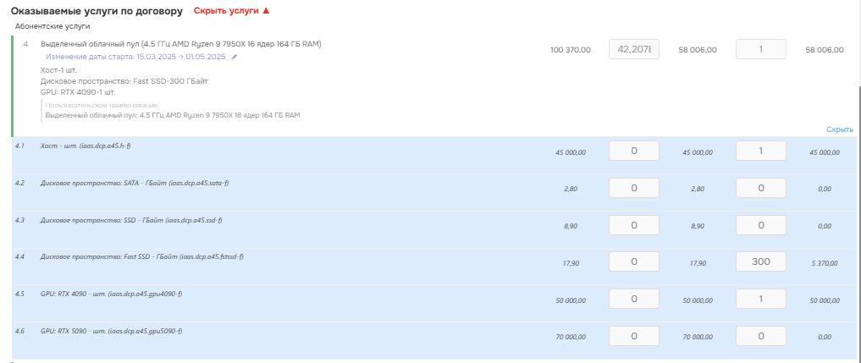
dt | siv_uid | discount | line_pricing_model_id | line_key | user_description | siv_is_actual | line_version | dt_from | dt_to | is_simple | quantity | agreement_uid | contract_uid | agreement_is_actual | deal_uid | agreement_version | _plannedDueDate | deal | deal_status_id | contract | probability_pc | cost | running_min_dt | dt_next | discount_base | quantity_base | dt_from_base | dt_to_base | cost_base | bounded
2025-05-19 | 01967cbf-3eed-7ada-90fa-c68dc8363fc8 | 0 | 2 | 26151c48-4e77-4c11-9765-fba37dacebdf | Next Generation Cloud: Intel 3.1 ГГц | true | 24 | 2025-05-01 | 2025-03-15 00:00:00.000 | false | 1 | 01963353-3219-736a-9da3-ea11c2c374cc | 0193302d-2e8f-7840-bcd4-ce01ca97c757 | true | 01963352-e68f-7258-b961-8410cd46b757 | 2 | 2025-05-01 03:00:00.000 +0300 | №2291 Акцент (Iambulant) - Миграция с Яндекса | 6 | 02509_1 | 100 | 7951.9999895 | 2025-05-01 | 2025-12-01 00:00:00.000 |  |  |  |  |  | 0 | 0
2025-05-19 | 01967cbf-3e9d-7ada-b7ae-9da195c89d61 | 70 | 2 | 2af66cc8-e22e-489e-b9db-52e7fe5daa60 |  | true | 24 | 2025-05-01 | 2025-12-01 00:00:00.000 | true | 1 | 01963353-3219-736a-9da3-ea11c2c374cc | 0193302d-2e8f-7840-bcd4-ce01ca97c757 | true | 01963352-e68f-7258-b961-8410cd46b757 | 2 | 2025-05-01 03:00:00.000 +0300 | №2291 Акцент (Iambulant) - Миграция с Яндекса | 6 | 02509_1 | 100 | 290 | 2025-05-01 | 2025-12-01 00:00:00.000 |  |  |  |  |  | 2.8064516129 | 87
2025-05-19 | 01967cbf-3e5a-7ada-8c40-0e613f2440bd | 42.207831 | 2 | 6298e714-7e74-4f57-b5f7-bfbc85ea7add | Выделенный облачный пул: 4.5 ГГц AMD Ryzen 9 7950X 16 ядер 164 ГБ RAM | true | 24 | 2025-05-01 | 2025-12-01 00:00:00.000 | false | 1 | 01963353-3219-736a-9da3-ea11c2c374cc | 0193302d-2e8f-7840-bcd4-ce01ca97c757 | true | 01963352-e68f-7258-b961-8410cd46b757 | 2 | 2025-05-01 03:00:00.000 +0300 | №2291 Акцент (Iambulant) - Миграция с Яндекса | 6 | 02509_1 | 100 | 100370 | 2025-05-01 | 2025-12-01 00:00:00.000 |  |  |  |  |  | 1871.1612911 | 58006.000025
2025-05-19 | 01967cbf-3e16-7ada-b761-7199663e630f | 0 | 2 | a67aa5fa-d4bb-4ffa-ad2e-60cc790b2a8b |  | true | 24 | 2025-05-01 | 2025-12-01 00:00:00.000 | false | 1 | 01963353-3219-736a-9da3-ea11c2c374cc | 0193302d-2e8f-7840-bcd4-ce01ca97c757 | true | 01963352-e68f-7258-b961-8410cd46b757 | 2 | 2025-05-01 03:00:00.000 +0300 | №2291 Акцент (Iambulant) - Миграция с Яндекса | 6 | 02509_1 | 100 | 50172.000082 | 2025-05-01 | 2025-12-01 00:00:00.000 |  |  |  |  |  | 1618.4516156 | 50172.000082
2025-05-19 | 01967cbf-3f39-7adb-afba-c1cd5660d910 | 0 | 2 | b23d08e4-8457-47b2-88f8-e098be2e5f43 | GPU: RTX4090 24GB RAM | true | 24 | 2025-05-01 | 2025-03-15 00:00:00.000 | true | 1 | 01963353-3219-736a-9da3-ea11c2c374cc | 0193302d-2e8f-7840-bcd4-ce01ca97c757 | true | 01963352-e68f-7258-b961-8410cd46b757 | 2 | 2025-05-01 03:00:00.000 +0300 | №2291 Акцент (Iambulant) - Миграция с Яндекса | 6 | 02509_1 | 100 | 50054 | 2025-05-01 | 2025-12-01 00:00:00.000 |  |  |  |  |  | 0 | 0
2025-05-19 | 01967cbf-3d9e-7ad6-b9a8-71174cefcba8 | 0 | 2 | c1f995e3-227c-4181-8e57-4f4f4470a08d | Резервное копирование Veeam | true | 24 | 2025-05-01 | 2025-12-01 00:00:00.000 | false | 1 | 01963353-3219-736a-9da3-ea11c2c374cc | 0193302d-2e8f-7840-bcd4-ce01ca97c757 | true | 01963352-e68f-7258-b961-8410cd46b757 | 2 | 2025-05-01 03:00:00.000 +0300 | №2291 Акцент (Iambulant) - Миграция с Яндекса | 6 | 02509_1 | 100 | 7060 | 2025-05-01 | 2025-12-01 00:00:00.000 |  |  |  |  |  | 227.74193548 | 7060
2025-05-19 | 01967cbf-3d5d-7ad6-80fa-8fbc5fea192e | 0 | 2 | c97a0102-2f06-4417-966d-8c6b61ff845f | Публичный IPv4 адрес | true | 24 | 2025-05-01 | 2025-12-01 00:00:00.000 | true | 6 | 01963353-3219-736a-9da3-ea11c2c374cc | 0193302d-2e8f-7840-bcd4-ce01ca97c757 | true | 01963352-e68f-7258-b961-8410cd46b757 | 2 | 2025-05-01 03:00:00.000 +0300 | №2291 Акцент (Iambulant) - Миграция с Яндекса | 6 | 02509_1 | 100 | 290 | 2025-05-01 | 2025-12-01 00:00:00.000 |  |  |  |  |  | 56.129032258 | 1740

 |  |  |  |  | цена за единицу | 290
 |  |  |  |  | кол-во | 6
 |  |  |  |  | скидка | 0
 |  |  |  |  | bounded | 56.129032258
 |  |  |  |  | правильно | 1740 | 56.129032258 | 31 день

 |  |  |  |  | цена за единицу | 100370
 |  |  |  |  | кол-во | 1
 |  |  |  |  | скидка | 42.207831
 |  |  |  |  | bounded | 1871.1612911
 |  |  |  |  | правильно | 58006.000025 | 1871.1612911 | 31 день

